F02.CFG-Paths
dieses Formular nicht drucken |  | ÜVSS, Informatik Deutsch, 2022-2023

F02. Suche nach Filmen mit einem bestimmten Regisseur (oder Teilen des Namens des Regisseurs).

F02. Covered Quellcode |  |  | F02. Control Flow Graph (CFG) | F02. Cyclomatic Complexity (CC)
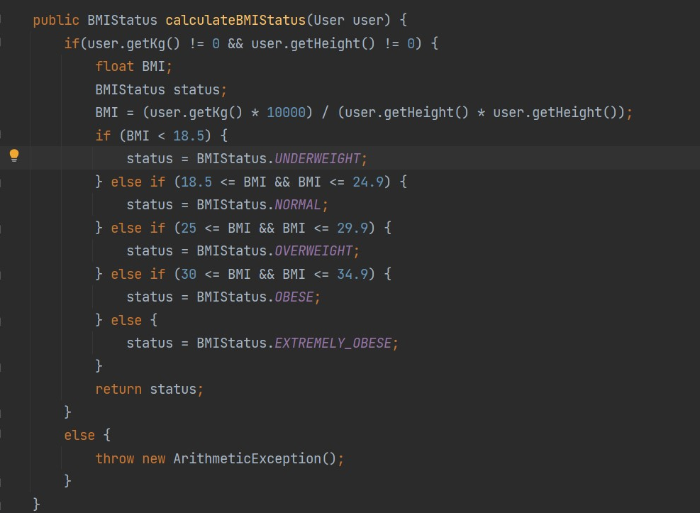
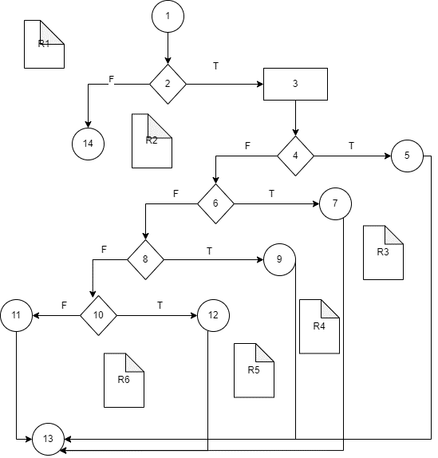
Line No. | Source code |  | Bitte fügen Sie die CFG für diese Anforderung ein | CC1 = No. of regions = |  | 6
Req02_L01 | … |  | Dabei kann es sich um eine Bildschirmaufnahme, ein Bild usw. handeln. | CC2 = Edges - Nodes + 2 = |  | 6
Req02_L02 | … |  | <Req02 CFG > | CC3 = No. of Conditions + 1 = |  | 6
Req02_L03 | …
... | …
.. | … |  |  | F02. Einzelne Pfade
... | …
 |  |  |  | Path No. | Path
 |  |  |  | F02_P01 | 1 - 2(F) - 14
 |  |  |  | F02_P02 | 1 - 2(T) - 3 - 4(T) - 5 - 13
 |  |  |  | F02_P03 | 1 - 2(T) - 3 - 4(F) - 6(T) - 7 -13
 |  |  |  | F02_P04 | 1 - 2(T) - 3 - 4(F) - 6(F)-8(T) -9-13
 |  |  |  | F02_P05 | 1 - 2(T) - 3 - 4(F) - 6(F)-8(F) -10(T)-12-13
 |  |  |  | F02_P06 | 1 - 2(T) - 3 - 4(F) - 6(F)-8(F) -10(F)-11-13

